探索
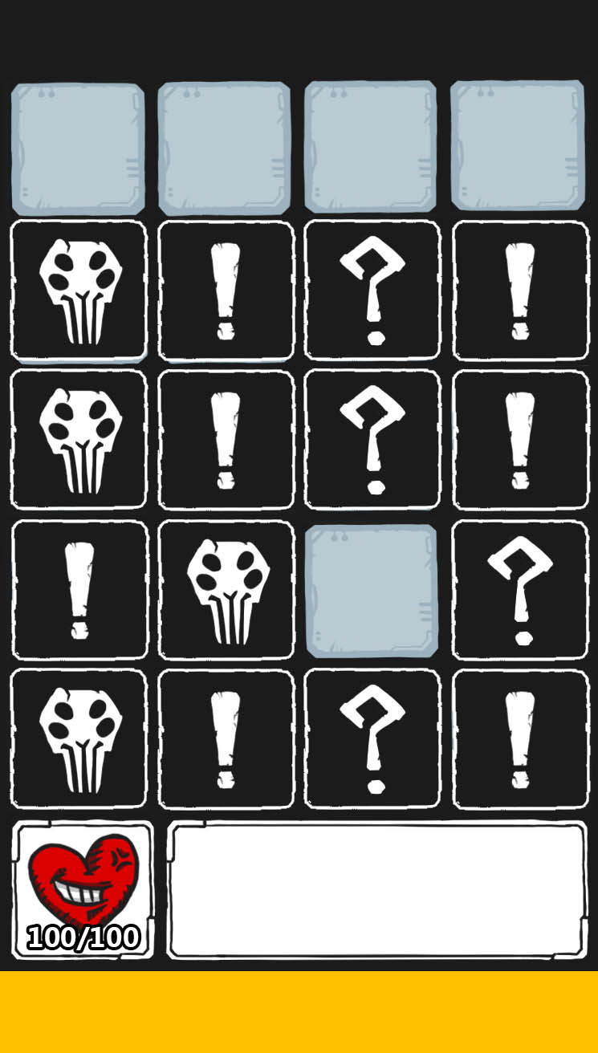
探索地圖
每層樓由10個關卡組成，玩家需從第1關依序推進到第10關後進入下一層樓
每關由4X5(暫定)地圖格構成，即是玩家真正遊玩的區域
首次進入新的樓層可解鎖特殊獎勵
初進入關卡時，所有地圖格皆為未探索狀態，由玩家手動探索
探索類似翻牌遊戲，未探索地圖格上，根據該格事件類型顯示相應危險度，單擊進行探索(翻牌)
翻牌後根據該格的事件類型對應不同的情況，如下表

事件類型 | 顯示危險度 | 出現情況
怪物 | 2、1 | 立即進入戰鬥
物品 | 2、1、0 | 物品出現在探索的地圖格上，不立即使用，再次單擊該格則使用物品
出口 | 2、1、0 | 出口出現在探索的地圖格上，不立即使用，再次單擊該格則進入結算畫面後進入下一區
空房 | 1、0 | 無任何事件

紅字表示掉落機率離當前最高層數關卡愈遠愈低
物品名稱 | 圖片檔名 | 功能
小寶箱 | item_box_s | 獲得1個小寶箱，開啟隨機獲得武器零件、強化配件，任意1~2個
中寶箱 | item_box_m | 獲得1個中寶箱，開啟隨機獲得武器零件、強化配件，任意2~3個
大寶箱 | item_box_l | 獲得1個大寶箱，開啟隨機獲得武器零件、強化配件，任意3~5個
上鎖寶箱 | item_lock_box | 需使用鑰匙開啟，獲得一定數量血石，若小區域中產生上鎖寶箱則同時必產生鑰匙，單擊消耗1鑰匙開啟，若無鑰匙則跳出浮動文字提示
鑰匙 | item_key | 獲得鑰匙，開啟上鎖寶箱後消失
金錢 | item_money | 獲得一定數量金錢，隨關卡等級提升獲得數量
彈藥 | item_bullet_(武器名稱) | 獲得彈藥，若彈藥已達上限則無法獲得且出現提示
強化配件 | item_chip_(編號) | 不直接獲得，需手動點擊才會獲得，若有空配件欄位則裝上，已有相同配件則該配件提升一等
武器零件 | item_part_(武器名稱) | 武器強化材料，蒐集足夠數量可進行升級
武器 | 參照武器介面 | 獲得武器，武器沒有攜帶上限，武器等級等於當前最高升級，若身上已有武器則不會再次出現
狂爆藥劑 | item_med_berserker | 下2場戰鬥獲得傷害提升，結束後效果消失
補血藥劑 | item_med_health | 回復10%血量
探測器 | item_detector | 增加金錢、強化配件、武器零件、上鎖寶箱掉落機率，效果可無限疊加，持續到離開關卡後消除，掉落機率離當前最高層數關卡愈遠愈低

完成結算
單擊出口後進入結算畫面，根據該區域的探索達成度給予金錢，並根據探索項目總合給予數量加成

探索項目 | 說明
道具探索 | 顯示：該區域已獲得道具數量/該區域總道具數量
怪物擊殺 | 顯示：該區域已擊殺怪物數量/該區域總怪物數量
關卡探索 | 顯示：該區域已探索地圖格數量/該區域總地圖格數量

戰鬥
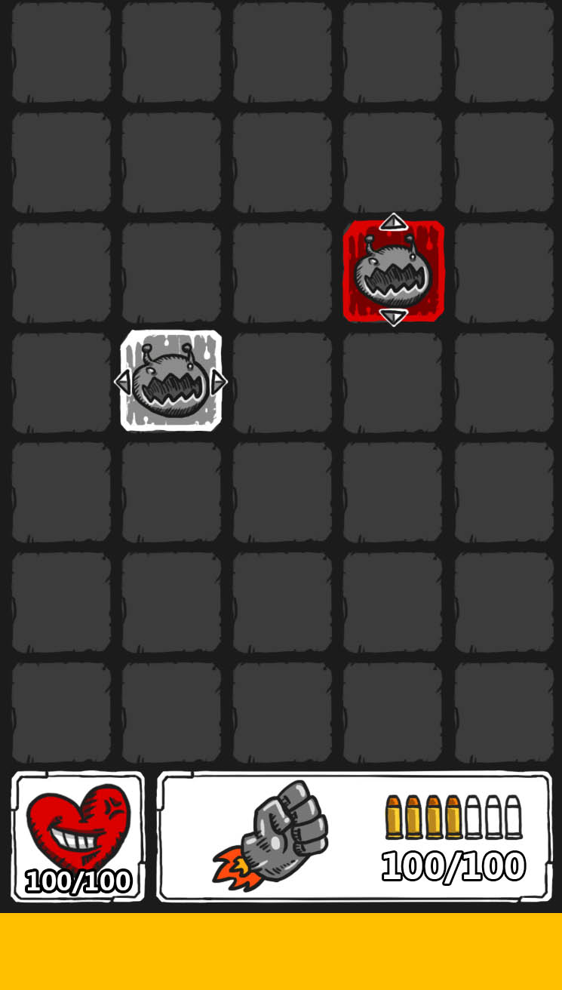
玩法概要
戰鬥開始時怪物會不斷由上而下逼近，玩家需根據怪物種類、位置快速判斷使用何種武器擊殺最有效，並且達成COMBO增加傷害及道具掉落機率

戰鬥說明
戰鬥開始時，所有怪物由上而下行動，每1秒(暫定)前進1~2格(根據怪物特性而定)
怪物到達底線後，會造成一次攻擊後消失，回到最上層再重走一次
每次進入戰鬥預設使用飛拳對最近的怪物自動攻擊，玩家可透過點擊武器icon切換武器
除飛拳外武器彈藥歸零後自動切回飛拳進行攻擊
擊殺所有怪物後戰鬥勝利回到探索畫面
玩家血量歸零後戰鬥失敗，出現復活詢問視窗
戰鬥場地上可能會有怪物、道具等可互動物件，除此外點擊空格不會有任何動作
單擊道具會立即使用，不發動攻擊亦不會更改當前攻擊目標，發動效果後消失
單擊怪物後變更為當前自動攻擊目標
單擊角色頭像ICON會打開人物詳細介面，時間減緩80%
單擊槍械圖像ICON會打開槍械選擇介面，時間減緩80%

COMBO擊殺
擊殺怪物後3秒內再次擊殺另一怪物會造成連殺數+1，連殺數越高當前武器傷害及道具掉落機率越高
超過3秒沒有造成連殺則連殺數會重置規零

死亡連鎖
部分怪物擊殺時會產生指向性的範圍傷害，此傷害既稱為死亡連鎖，該怪物在圖像上會加上方向icon標示死亡時造成傷害的方向
死亡連鎖造成的傷害數值為：受到傷害的怪物20%自身生命值，死亡連鎖不會對玩家造成傷害
例：如下怪物方向ICON指向左右，則死亡瞬間會同時對左右橫線上所有怪物造成一次傷害，傷害量為怪物20%自身生命值上限

復活
可透過消費血石、或觀看廣告的方式復活
復活時回到戰鬥，獲得持續兩秒的無敵狀態，回復20%血量
復活次數每層只有一次，當再次死亡則直接回到人物介面，到達新樓層後復活次數重至為1

